1. Con Contenedor
MEMORIA DE CÁLCULO TOLVA CONTENEDOR CONCENTRADO.
Realizó | Steve Mena Navarro
Control de cambios | 2019-05-09 | Se realizaron los cálculos para el diseño de la tolva
Notas: | Se tomó la menor densidad de las proporcionadas por Dos Pinos. (Desarrollo terneras)
 | Se redondearon las medidas de 148 en a a 150 para aprovechar la propiedad de d = 2*(a-b)/2
 | Se redondeo la medida de C de 19,88 a 20 cm.
 | 2019-05-13 | Se revisaron los cálculos de cada una de las partes.
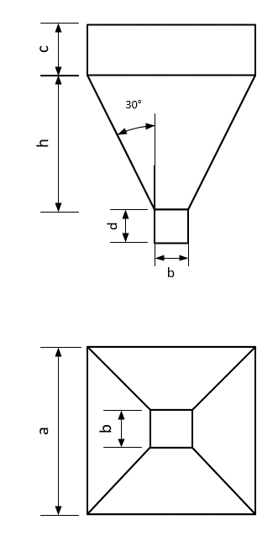

Especificaciones de diseño
1. Sostener 500 kg.
2. El ángulo de la tolva debe ser 30° respecto a la vertical.
3. Debe ser simétrico.
4. El factor de seguridad es de 1,2.

Proceso de cálculo
Paso 1 |  |  |  |  | Paso 2
Determinar el volumen máximo. |  |  |  | 1 | Determinar los parámetros de diseño.
 |  |  |  | 2 | Determinar las ecuaciones de diseño.
Parámetros de entrada |  |  |  | 3 | Convertir el ángulo a radianes.
Ángulo vertical (°). | 30
Ángulo vertical (rad). | 0.5235987756 |  |  | Parámetros a encontrar
Alimento | Masa (kg) | Densidad (g/cm3) | Volumen (cm3) | a (cm) | b (cm) | c (cm) | d (cm)
Concentrado | 500.00 | 0.00 | 1135847.34 | 150.00 | 27.00 | 20.00 | 0.00
F.S. | 1.2
Total | 600.00 | 0.00 | 1363016.81 | Minimización de material (ecuación objetivo) (cm2) |  |  |  | h (cm) | Área menor (cm2) | Área mayor (cm2)
 |  |  |  | 55542 |  |  |  | 106.52112467 | 729 | 22500

 |  |  |  | Volumen requerido (cm3) |  | Masa sobrante (kg)
 |  |  |  | -55579.78 |  | -24.47

1. Con Cont Conico
MEMORIA DE CÁLCULO TOLVA CONTENEDOR CONCENTRADO.
Realizó | Steve Mena Navarro
Control de cambios | 2019-05-09 | Se realizaron los cálculos para el diseño de la tolva
Notas: | Se tomó la menor densidad de las proporcionadas por Dos Pinos. (Desarrollo terneras)
 | Se decidió hacer el contenedor cónico para explorar esta posibilidad
 | 2019-05-13 | Se verificaron medidas y dimensiones. Encontrado una incongruencia en la medida de longitud.
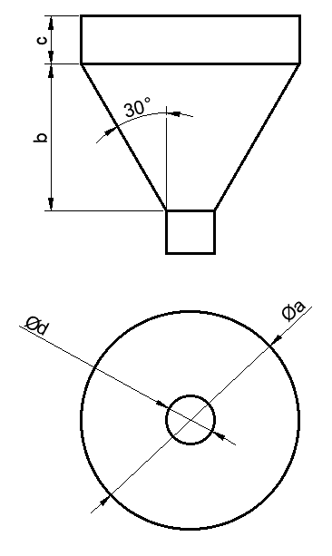

Especificaciones de diseño
1. Sostener 500 kg.
2. El ángulo de la tolva debe ser 30° respecto a la vertical.
3. Debe ser simétrico.
4. El factor de seguridad es de 1,2.

Proceso de cálculo
Paso 1 |  |  |  |  | Paso 2
Determinar el volumen máximo. |  |  |  | 1 | Determinar los parámetros de diseño.
 |  |  |  | 2 | Determinar las ecuaciones de diseño
Parámetros de entrada |  |  |  | 3 | Convertir el ángulo a radianes
Ángulo vertical (°). | 30
Ángulo vertical (rad). | 0.5235987756 |  |  | Parámetros a encontrar
Alimento | Masa (kg) | Densidad (g/cm3) | Volumen (cm3) | a (cm) | b (cm) | c (cm) | d (cm)
Concentrado | 500.00 | 0.00 | 1135847.34 | 160.00 | 101.32 | 10.00 | 43.00
F.S. | 1.2
Total | 600 | 0.00 | 1363016.81 | Minimización de material (ecuación objetivo) (cm2) |  |  |  | h (cm) | Área menor (cm2) | Área mayor (cm2)
 |  |  |  | 34431.855483 |  |  |  | 101.32497224 | 1849.00 | 25600

 |  |  |  | Volumen requerido (cm3) |  | Masa sobrante (kg)
 |  |  |  | -52444.85 |  | -23.09

1.Con Contenedor Esf
MEMORIA DE CÁLCULO ESFUERZOS TOLVA CONTENEDOR CONCENTRADO.
Estudiante | Steve Mena Navarro
Control de cambios | 2019-05-10 | Se realizaron los cálculos de los esfuerzos.

Notas:
 | Se utilizaron las siguientes referencias
 | http://www.dietmar-schulze.de/spanne.html |  |  | MEDIDAS DE LA TOLVA
 | http://fgg-web.fgg.uni-lj.si/~/pmoze/esdep/master/wg15c/l0200.htm |  |  | a (m) | b (m) | c (m) | d (m) | h (m)
 |  |  |  | 1.50 | 0.27 | 0.20 | 0.00 | 1.07

Parte A: |  |  |  | Parte B: Cálculo de presión vertical A-B |  |  |  |  | Parte B: Cálculo de presión vertical B-C
Constantes del sistema |  |  |  | Esfuerzo vertical |  |  |  |  | Esfuerzo vertical
Constante | Valor | Unidad |  | No |  | Valor | Unidad |  | No |  | Valor | Unidad
g | 9.81 | m/s2 |  | 1 | Factor | 10796 | Pa |  | 1 | Factor | 1943.26 | Pa
densidad | 440.20 | kg/m3 | Se utilizó el promedio mayor de los datos de Dos Pinos | 2 | Factor Exponencial | 0.077 |  |  | 2 | Exponencial | 0.91
Área mayor | 2.25 | m2 | Primero se diseñó por volumen y luego se verificó. | 3 | Esfuerzo | 830 | Pa |  | 3 | Esfuerzo | 2591.11 | Pa
Área menor | 0.07 | m2
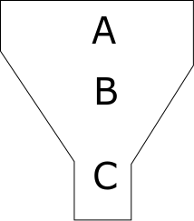
Perímetro mayor | 6.00 | m | http://citeseerx.ist.psu.edu/viewdoc/download?doi=10.1.1.1033.4612&rep=rep1&type=pdf | Esfuerzo en transición zona A y B |  |  |  |  | Esfuerzo en transición zona B y C
Perímetro menor | 1.08 | m | Asumido http://www.dietmar-schulze.de/spanne.html | Presiones | Valor | Unidad |  |  | Presiones | Valor | Unidad
Coeficiente de fricción | 0.30 |  |  | P1 | 1182.8 | Pa |  |  | P1 | 3692.34 | Pa
lambda | 0.50 |  |  | P2 | 249.0 | Pa |  |  | P2 | 777.33 | Pa
z | 0.08 | m |  | P3 | 4434.9 | Pa |  |  | P3 | 798.28 | Pa
Cb | 1.2 |  |  | Pnormal | 6447.7 | Pa |  |  | Pnormal | 1575.61 | Pa
alfa_horizontal | 1.05 | rad
pv0 A-B | 830.03 | Pa |  | Determinación del espesor del material |  |  |  |  | Determinación del espesor del material
pv0 B-C | 2591.11 |  |  | B equivalente | 1.06 | m |  |  | B equivalente | 1.06 | m
L | 0.84 | m |  | Tr | 0.20467375 | mm |  |  | Tr | 0.10117763 | mm
Modulo elástico acero | 190 | G Pa

